20Y
 | D2 | D1 | D1 | D1 | D1 | D2 | D2 | D2 | D2 | D2 | D2 | D2 | D1 | D1 | D1 | D1 | D2 | D2 | D1 | D2
COST | E01 | E02 | E03 | E04 | E05 | E06 | I01 | I02 | I03 | P01 | P02 | P03 | P11 | P12 | P13 | P14 | P15 | P16 | D1 | D2
Drilling per well | 0 | 0 | 0 | 0 | 0 | 0 | 0 | 0 | 0 | 0 | 0 | 0 | 4,113,000 | 4,113,000 | 4,113,000 | 4,113,000 | 4,113,000 | 4,113,000 | 16,452,000 | 8,226,000
Injection Pump per well | 1,200,000 | 1,200,000 | 1,200,000 | 1,200,000 | 1,200,000 | 1,200,000 | 1,200,000 | 1,200,000 | 1,200,000 | 0 | 0 | 0 | 0 | 0 | 0 | 0 | 0 | 0 | 4,800,000 | 6,000,000
ESP per production well | 0 | 0 | 0 | 0 | 0 | 0 | 0 | 0 | 0 | 2,400,000 | 2,400,000 | 2,400,000 | 2,800,000 | 2,800,000 | 2,800,000 | 2,800,000 | 2,800,000 | 2,800,000 | 11,200,000 | 12,800,000
VSD per production well | 0 | 0 | 0 | 0 | 0 | 0 | 0 | 0 | 0 | 0 | 0 | 0 | 300,000 | 300,000 | 300,000 | 300,000 | 300,000 | 300,000 | 1,200,000 | 600,000
Christmass tree per new well | 0 | 0 | 0 | 0 | 0 | 0 | 0 | 0 | 0 | 0 | 0 | 0 | 250,000 | 250,000 | 250,000 | 250,000 | 250,000 | 250,000 | 1,000,000 | 500,000
Degasser per doublet | 0 | 0 | 0 | 0 | 0 | 0 | 0 | 0 | 0 | 0 | 0 | 0 | 0 | 0 | 0 | 0 | 0 | 0 | 4,000,000 | 5,000,000
Heat exchanger per doublet | 0 | 0 | 0 | 0 | 0 | 0 | 0 | 0 | 0 | 0 | 0 | 0 | 0 | 0 | 0 | 0 | 0 | 0 | 8,000,000 | 10,000,000
CHP per doublet | 0 | 0 | 0 | 0 | 0 | 0 | 0 | 0 | 0 | 0 | 0 | 0 | 0 | 0 | 0 | 0 | 0 | 0 | 6,400,000 | 8,000,000
Filter per demand location | 0 | 0 | 0 | 0 | 0 | 0 | 0 | 0 | 0 | 0 | 0 | 0 | 0 | 0 | 0 | 0 | 0 | 0 | 90,000 | 90,000
Piping | 0 | 0 | 0 | 0 | 0 | 0 | 0 | 0 | 0 | 0 | 0 | 0 | 0 | 0 | 0 | 0 | 0 | 0 | 12,832,424 | 21,125,698
CAPEX |  |  |  |  |  |  |  |  |  |  |  |  |  |  |  |  |  |  | 65,974,424 | 72,341,698 | 138,316,122
Inj Pump (OPEX) | 300,000 | 300,000 | 300,000 | 300,000 | 300,000 | 300,000 | 300,000 | 300,000 | 300,000 | 0 | 0 | 0 | 0 | 0 | 0 | 0 | 0 | 0 | 1,200,000 | 1,500,000
Christmass tree (OPEX) | 200,000 | 200,000 | 200,000 | 200,000 | 200,000 | 200,000 | 200,000 | 200,000 | 200,000 | 200,000 | 200,000 | 200,000 | 200,000 | 200,000 | 200,000 | 200,000 | 200,000 | 200,000 | 1,600,000 | 2,000,000
Degasser (OPEX) | 0 | 0 | 0 | 0 | 0 | 0 | 0 | 0 | 0 | 0 | 0 | 0 | 0 | 0 | 0 | 0 | 0 | 0 | 300,000 | 300,000
Heat exchanger (OPEX) | 0 | 0 | 0 | 0 | 0 | 0 | 0 | 0 | 0 | 0 | 0 | 0 | 0 | 0 | 0 | 0 | 0 | 0 | 200,000 | 200,000
CHP (OPEX) | 0 | 0 | 0 | 0 | 0 | 0 | 0 | 0 | 0 | 0 | 0 | 0 | 0 | 0 | 0 | 0 | 0 | 0 | 2,000,000 | 2,000,000
Filter (OPEX) | 0 | 0 | 0 | 0 | 0 | 0 | 0 | 0 | 0 | 0 | 0 | 0 | 0 | 0 | 0 | 0 | 0 | 0 | 1,400,000 | 1,400,000
Piping (OPEX) | 0 | 0 | 0 | 0 | 0 | 0 | 0 | 0 | 0 | 0 | 0 | 0 | 0 | 0 | 0 | 0 | 0 | 0 | 377,890 | 622,110
OPEX |  |  |  |  |  |  |  |  |  |  |  |  |  |  |  |  |  |  | 7,077,890 | 8,022,110 | 15,100,000
TOTAL COST |  |  |  |  |  |  |  |  |  |  |  |  |  |  |  |  |  |  | 73,052,314 | 80,363,809 | 153,416,122
 |  |  |  |  |  |  |  |  |  |  |  |  |  |  |  |  |  |  |  | periodic_OpEx_rate | 0.11
DRILLING, SURFACE & FACILITIES |  |  |  |  |  |  |  | PIPING |  |  |  |  |  |  |  | NPV
20 | Years |  | Equipment | Replacement frequency per year | Number of replacement new wells | Number of replacement old wells |  | Well | x_coord* | y_coord* | Connected to | Piping (in 1/20 km) | Piping (in km) | Piping fraction, % |  | Demand area in Hague | Cost of MW, EUR | MW per capita | Population of demand area | NPV (estimated)
4 | Doublets per D1 |  | ESP | 3 | 7 | 6 |  | E01 | 195 | 70 | D2 | 122.07 | 6.10 |  |  | D1 | 100 | 6.4 | 13000 | 93,347,686
5 | Doublets per D2 |  | Injection Pump | 5 | 4 | 4 |  | E02 | 145 | 41 | D1 | 56.36 | 2.82 |  |  | D2 | 100 | 6.4 | 15000 | 111,636,191
 |  |  | Filter | 1 | 20 | 20 |  | E03 | 46 | 46 | D1 | 51.62 | 2.58
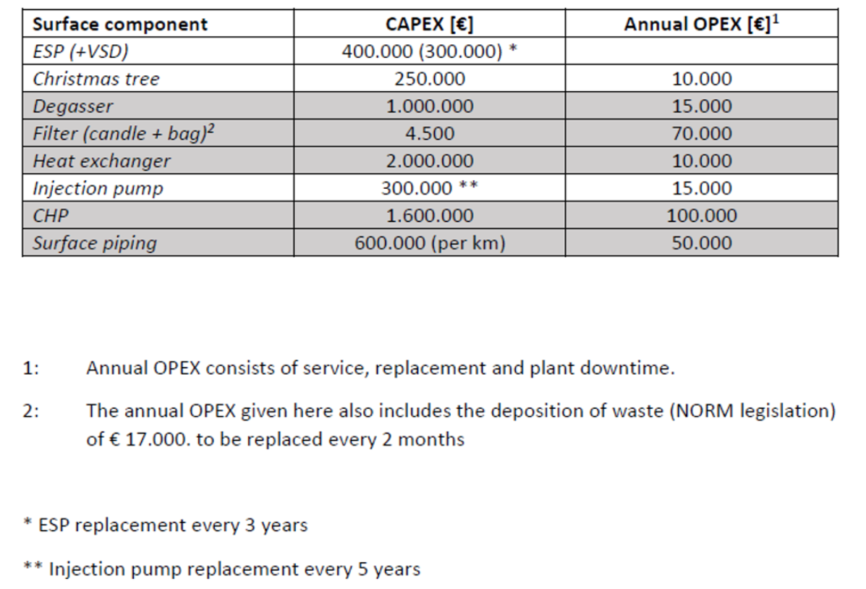
 |  |  |  |  |  |  |  | E04 | 52 | 100 | D1 | 54.67 | 2.73
 |  |  |  |  |  |  |  | E05 | 72 | 152 | D1 | 89.74 | 4.49
 |  |  |  |  |  |  |  | E06 | 170 | 170 | D2 | 45.00 | 2.25
 |  |  |  |  |  |  |  | I01 | 190 | 100 | D2 | 95.52 | 4.78
 |  |  |  |  |  |  |  | I02 | 136 | 75 | D2 | 95.63 | 4.78
 |  |  |  |  |  |  |  | I03 | 109 | 113 | D2 | 59.20 | 2.96
 |  |  |  |  |  |  |  | P01 | 164 | 110 | D2 | 71.56 | 3.58
 |  |  |  |  |  |  |  | P02 | 162 | 87 | D2 | 90.87 | 4.54
 |  |  |  |  |  |  |  | P03 | 134 | 115 | D2 | 55.73 | 2.79
 |  |  |  |  |  |  |  | P11 | 120 | 90 | D1 | 36.07 | 1.80
 |  |  |  |  |  |  |  | P12 | 125 | 45 | D1 | 36.89 | 1.84
 |  |  |  |  |  |  |  | P13 | 95 | 125 | D1 | 60.01 | 3.00
 |  |  |  |  |  |  |  | P14 | 80 | 25 | D1 | 42.38 | 2.12
 |  |  |  |  |  |  |  | P15 | 145 | 190 | D2 | 28.28 | 1.41
 |  |  |  |  |  |  |  | P16 | 160 | 150 | D2 | 40.31 | 2.02
 |  |  |  |  |  |  |  |  |  |  |  | Total piping, km | 56.60 | 100.00%
 |  |  |  |  |  |  |  | * Every unit in the coordinates corresponds to 50 m |  |  |  | Piping to D1, km | 21.39 | 37.79%
 |  |  |  |  |  |  |  |  |  |  |  | Piping to D2, km | 35.21 | 62.21%

